Theorie
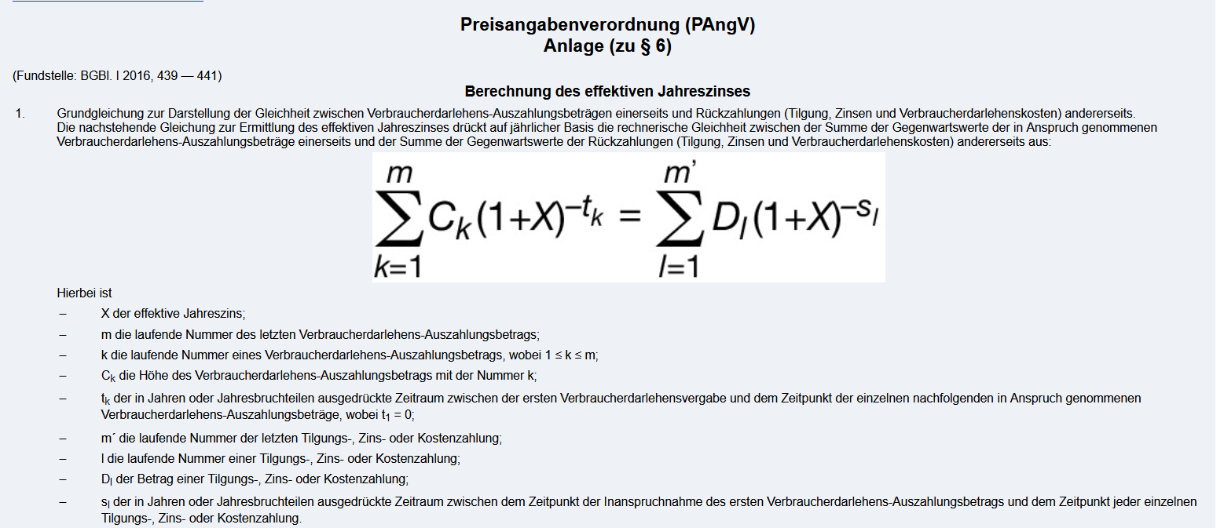

weitergehende Infos:
s.: | https://de.wikipedia.org/wiki/Effektiver_Jahreszins

automatisch
Darlehenssumme: | 10,000.00 € | Laufzeit: | 5 | Nominal | 4.00% | Rückzahlung: | 1
Disagie: |  | Bearbeitung: | 0.00% | Spesne!!!:
Zinsen: |  | -400.00 € | -326.15 € | -249.34 € | -169.47 € | -86.40 € | -1,231.36 €
Tilgung: |  | -1,846.27 € | -1,846.27 € | -1,846.27 € | -1,846.27 € | -1,846.27 € | -9,231.36 €
 |  | 0.00 € | 0.00 € | 0.00 € | 0.00 € | 0.00 € | 0.00 €
Annuität: |  | -2,246.27 € | -2,246.27 € | -2,246.27 € | -2,246.27 € | -2,246.27 € | -11,231.36 €

 |  | 1 | 2 | 3 | 4 | 5
Investauszahlung | -10000
lfde. Ko | - € | - € | - € | - € | - € | - € | - €
Einzahlungsüberschüsse | 0 | 2,246.27 € | 2,172.42 € | 2,095.62 € | 2,015.74 € | 1,932.67 €
 |  | 0.00 € | 0.00 € | 0.00 € | 0.00 € | 0.00 € | - €
Liquidationserlös |  |  |  |  |  | 0
Periodenüberschusse | -10000 | 2246.2711349 | 2172.4202895 | 2095.6154103 | 2015.7383359 | 1932.6661786

 |  |  | Ratenkredit: | 4.845% | Effektivzins bei Ratenkredit*
Kalkzinssatz | Kapwert
1% | 163.58 € |  | Interner Zins: | 1.5667% |  | s. Bsp. unten als Referenz
2% | -122.26 €
3% | -395.56 € |  | Kapitalwert: | -0.000000 € | nur zur Kontrolle!
4% | -657.03 €
5% | -907.33 €
6% | -1,147.06 € |  | zu:
7% | -1,376.80 € |  | Laufzeit; | Jahre | hier für Zeitraum 1-5 Jahre
8% | -1,597.08 € |  | Bearbeitung: | falls anfällt - als Eurobetrag bei Spesen
9% | -1,808.42 €
10% | -2,011.27 € |  | Fomel für Ratenkredite(H1 = Ziffer 1) [s. auch Info_Blatt]:
11% | -2,206.08 € |  | effektiver Jahreszins = (Kreditkosten * 2.400) / (Nettodarlehensbetrag * (Laufzeitmonate + 1))
12% | -2,393.26 € |  | Q.: | https://www.verivox.de/kredit/themen/sollzins-effektivzins/
13% | -2,573.20 €
14% | -2,746.25 €
15% | -2,912.78 € | http://www.excelfunktionen.de/base/id_11.php |  |  | s. Tabellenblatt "manuell"
16% | -3,073.08 €
17% | -3,227.48 € |  | https://www.zinsen-berechnen.de/kreditrechner.php
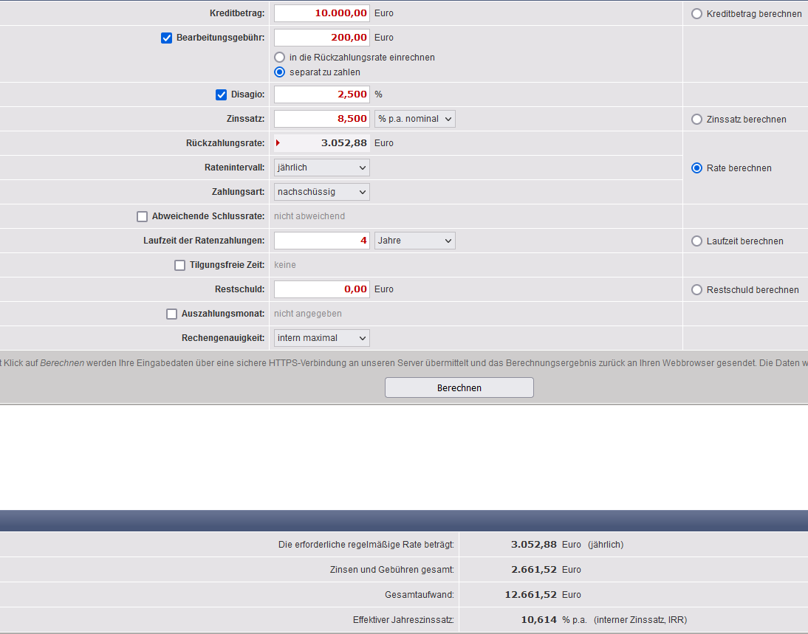

manuell
Darlehenssumme: | 20,000.00 € | Laufzeit: | 5 | Nominal | 8.50% | Rückzahlung: | 2
Disagie: | 2.50% | Bearbeitung: | 0.00% | Spesne!!!: | 200
Zinsen: |  | -1,700.00 € | -1,413.10 € | -1,101.81 € | -764.06 € | -397.61 € | -5,376.58 €
Tilgung: |  | -3,375.32 € | -3,375.32 € | -3,375.32 € | -3,375.32 € | -3,375.32 € | -16,876.58 €
 |  | 0.00 € | 0.00 € | 0.00 € | 0.00 € | 0.00 € | 0.00 €
Annuität: |  | -5,075.32 € | -5,075.32 € | -5,075.32 € | -5,075.32 € | -5,075.32 € | -25,376.58 €

 |  | 1 | 2 | 3 | 4 | 5
Investauszahlung | -20000
lfde. Ko | -1,500.00 € | -1,500.00 € | -1,500.00 € | -1,500.00 € | -1,500.00 € | - € | bei manueller Eingabe | -7,500.00 €
Einzahlungsüberschüsse | 700 | 5,075.32 € | 5,075.32 € | 5,075.32 € | 5,075.32 € | 5,075.32 € | wird aus Zeile 1+2
 |  | 7,000.00 € | 7,000.00 € | 7,000.00 € | 7,000.00 € | 7,000.00 € | nur auf B1 zugegriffen! | 35,000.00 €
Liquidationserlös |  |  |  |  |  | 6000
Periodenüberschusse | -21500 | 5500 | 5500 | 5500 | 5500 | 13000

 |  |  |  | 0.000%
Kalkzinssatz | Kapwert
5% | 8,188.57 € |  | Interner Zins: | 16.1388% |  | s. Bsp. unten als Referenz
6% | 7,272.44 €
7% | 6,398.48 € |  | Kapitalwert: | 0.000000 € | nur zur Kontrolle!
8% | 5,564.28 €
9% | 4,767.57 €
10% | 4,006.24 € |  | zu:
11% | 3,278.32 € |  | Laufzeit; | Jahre | hier für Zeitraum 1-5 Jahre
12% | 2,581.97 € |  | Bearbeitung: | falls anfällt - als Eurobetrag bei Spesen
13% | 1,915.47 €
14% | 1,277.21 € |  | Fomel für Ratenkredite(H1 = Ziffer 1) [s. auch Info_Blatt]:
15% | 665.68 € |  | effektiver Jahreszins = (Kreditkosten * 2.400) / (Nettodarlehensbetrag * (Laufzeitmonate + 1))
16% | 79.46 € |  | Q.: | https://www.verivox.de/kredit/themen/sollzins-effektivzins/
17% | -482.76 €

obiges Modell ist angelehnt an: |  | http://www.excelfunktionen.de/base/id_11.php

